Sheet1
No. | 確認事項，変更要望 | Type | 記入者 | Status | コメント
1 | 2.Stepの画面で，作成したシーケンスをFile としてSaveする． またはSaveしたFileをLoadするのはどうしたら良かったでしょうか？ | 確認 | M.Matsui | 回答済み (2026-10-13) | 回答: ②実行ステップのタブではなく、メニュー「ファイル」から行います。 ・シーケンス：「シーケンスを開く…」「シーケンスを保存」「シーケンスに名前を付けて保存…」 ・レシピ（1ステップ分の設定）：「レシピを読込…」「選択レシピを保存…」 「名前を付けて保存」をしても、元のシーケンスファイルは残ります。
2 | 2.Stepの画面で, Type.とは何でしたでしょうか？自動設定ですが，どのような仕様ですか？ （選択する画像ファイルで認識？） | 確認 | M.Matsui | 対応済み (2026-10-19) | 対応: Type は「ステップ種別（Aging / PQ評価）」として、③ステップ設定で手動で選ぶ方式です。②の Type 列は選んだ種別を表示します。 ・Aging × 動画：1フレーム＝1/fps 秒×ACCEL_RATIO ・Aging × 静止画：同じ絵を fps=1 で繰り返す（1フレーム＝1秒×ACCEL_RATIO。回数は AGING_TIME で決まる） ・PQ評価 × 静止画／動画：ストレスを貯めずに、劣化後の見え方の画像／動画を出力 ・PQ評価ではヒートマップ欄と Sim条件欄を表示しません（温度は内部で 25℃固定。モデル変更までの暫定） ・種別の情報が無い旧シーケンスファイルは、拡張子から種別を決めます（.mp4→Aging、.png→PQ評価） 別PCでビルドした EXE で動作確認済みです。
3 | 2.Stepの画面で，間違って画像サイズの異なるファイルを別のレシピで選択したら RUNしない限り認識できないのでしょうか？ | 確認 | M.Matsui | 対応済み (2026-10-19) | 対応: ③で入力画像・ヒートマップを選んだ時点で、シーケンス内で最初に見つかる画像（動画・静止画は問わない）のサイズと比べ、違う場合は基準の画像（ステップ番号・ファイル名・サイズ）を示す注意メッセージを出して、選択できないようにしています。 サイズの違う画像を含むシーケンスファイルを開いた場合は、RUN 時にエラーとして検出します。 別PCでビルドした EXE で動作確認済みです。
この動画で焼き付かせた後の状態が表示されている訳ではなく，動画ファイルの最初の画像が見えている?
4 | 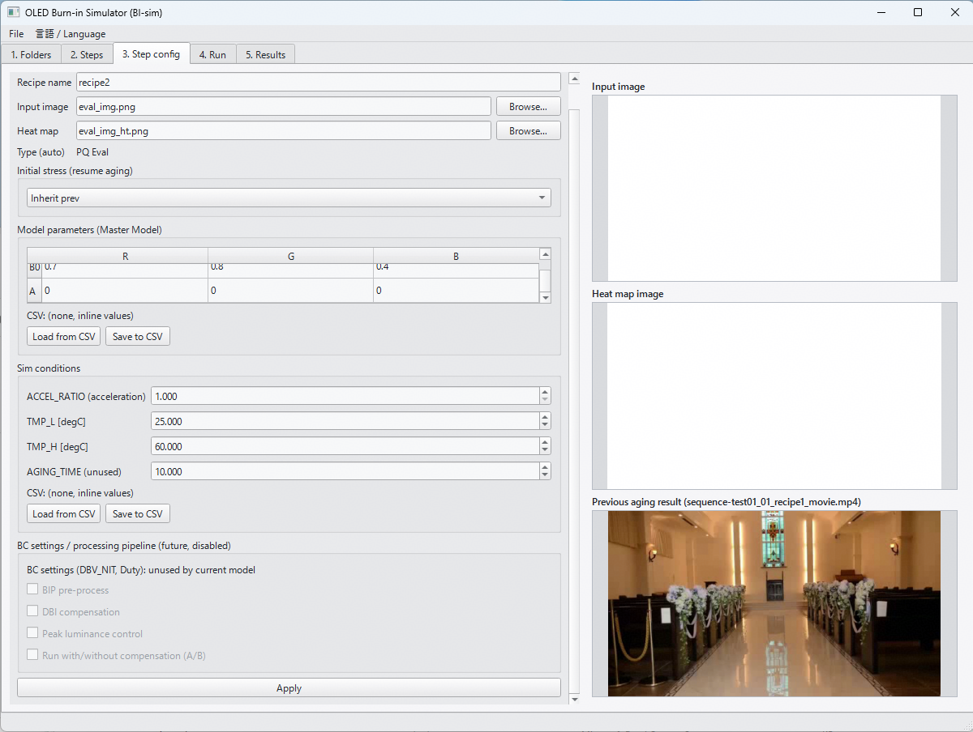 2.Stepの画面で，Initial stressで，Inherit prevを選択した場合， ファイルが存在していれば表示されるが，動画ファイルの場合は，動画開始時の画像が見えている理解でOK？ 例えば，動画で焼き付き実行→白表示で評価を考える場合の，白表示のレシピ設定画面 | 確認 | M.Matsui | 対応済み (2026-10-19) | 回答: ご理解のとおりです。動画ファイルの場合は動画の先頭フレームを表示しており、焼き付かせた後の状態ではありません。 プレビューの見出しは「前ステップの画像 / Previous step image」です（前ステップが PQ評価の場合もあるため）。 ファイルを選び直したときや、④で前ステップを実行した後に、このプレビューが消える／更新されない不具合は修正済みです。 別PCでビルドした EXE で動作確認済みです。
5 | 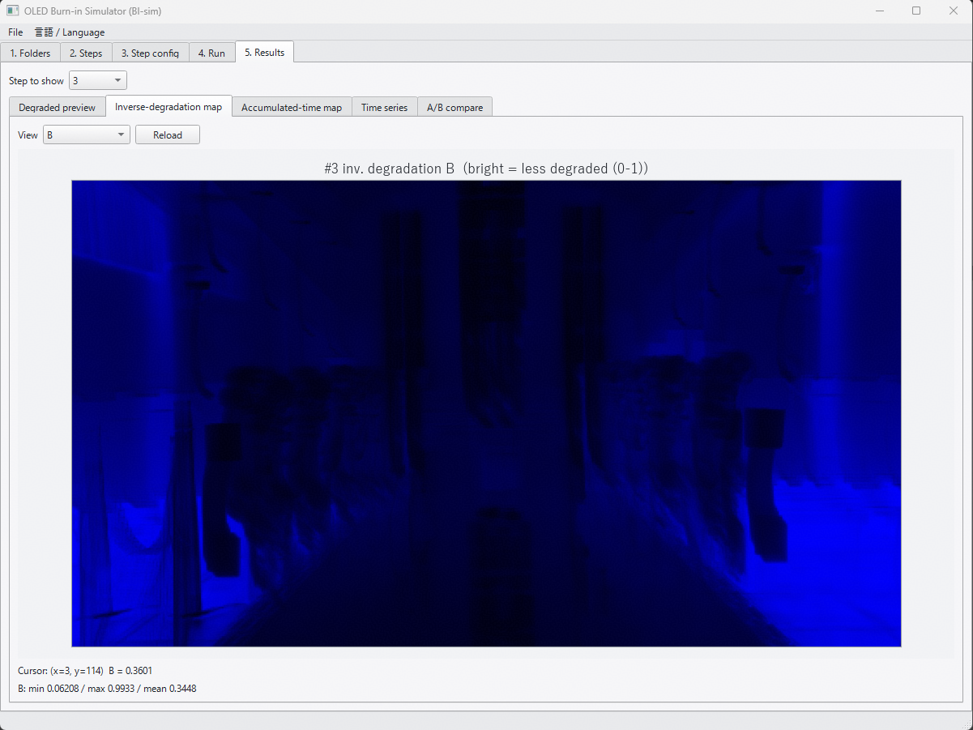 5. Resultsの画面で，Inverse-degradation Mapの名称を変更したい． Deg_r,g,b.csvは，輝度残存率 (= 1-劣化率)を示し，厳密には 1/劣化率では無いため． Tabの名称は，以下の様に変更 Inverse-degradation map → Lum. residual map 画像上部のラベルは，例えば，以下の様に変更 #3 inv.degradation B (bright = less degraded (0-1)) ↓ #3 Lum. residual (1- degradation) B (bright = less degraded (0-1)) | 変更 | M.Matsui | 対応済み (2026-10-13) | 対応: 表記を変更しました。 ・タブ名：「Lum. residual map」（日本語表示は「輝度残存率マップ」） ・ラベル：「lum. residual (1-degradation)」（日本語表示は「輝度残存率(1-劣化率)」） 計算とファイル出力（deg_r/g/b.csv）は変更していません。
表示の仕方(明暗)を逆にして
ストレス時間が大きくて，劣化してる場所を暗くする．
6 | 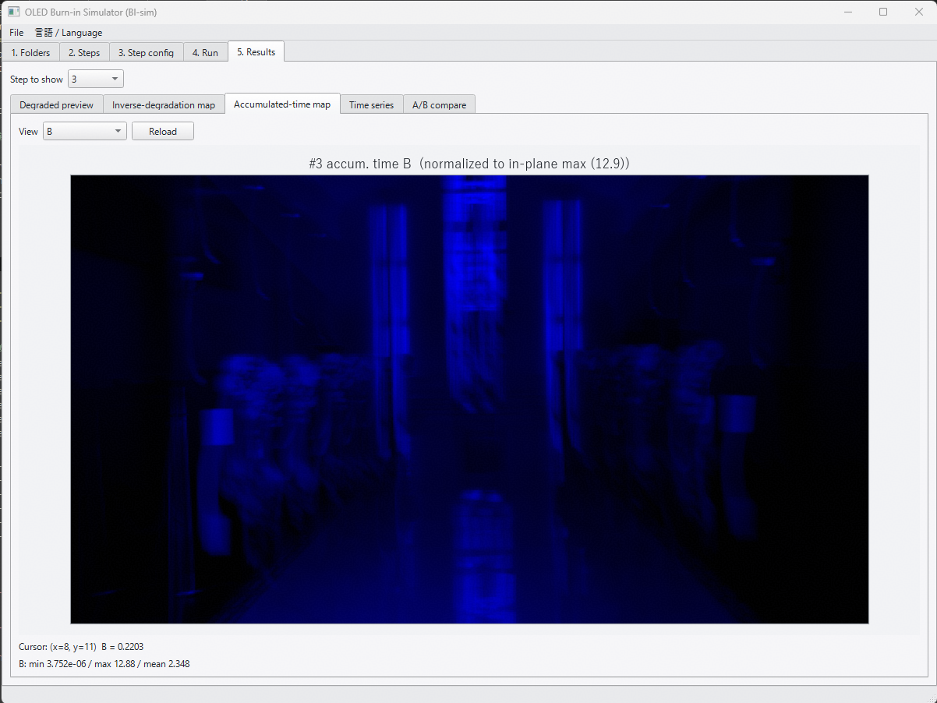 5. Resultsの画面のAccumulated-time Mapは明暗を逆にして欲しい． 累積ストレス時間が高い部分 → 暗くなる (1- 1/Maxストレス時間 でMapping) | 変更 | M.Matsui | 対応済み (2026-10-13) | 対応: 累積時間マップを明暗反転しました（暗＝累積大）。輝度残存率マップは従来どおり「明＝劣化少」です。 R/G/B は色ごとの値で正規化して表示します（RGB合成でも各色の模様が見えるように）。 表示のスケール（0〜面内最大／面内最小〜面内最大）は No.9 の切替で選べます。
Aging時間も表示できるようにしたい
7 | 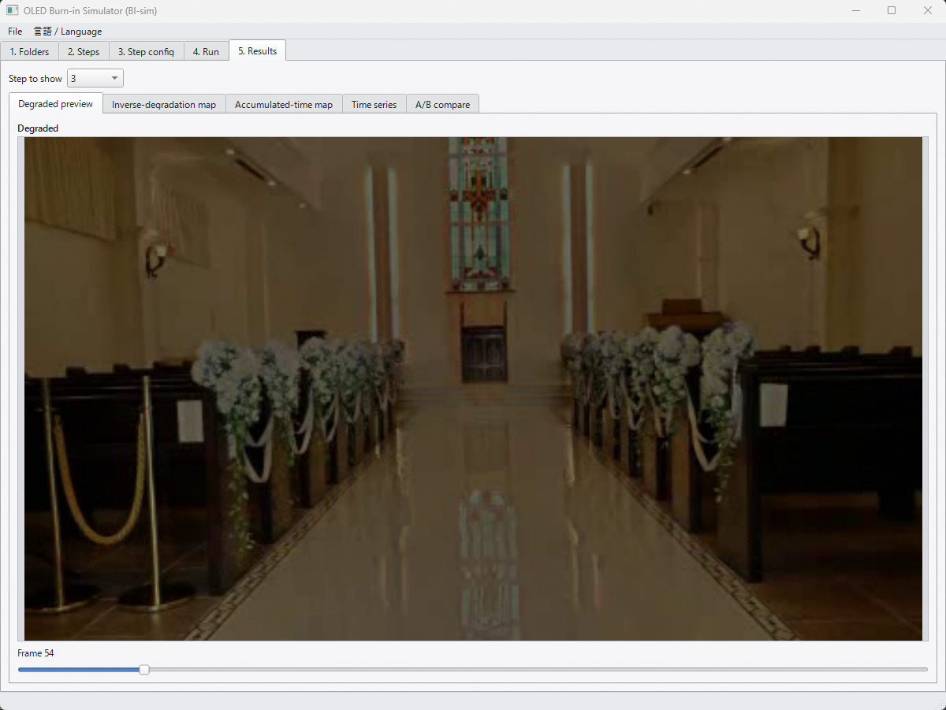 5. Resultsの画面で，Degraded previewの下のスクロールバーの表示を変更したい． 現状フレームカウント数ですが，Aging時間も併せて表示したい（1/frame rate (1V期間) にACCEL_RATIOをかけた値） 加えて，次のStepの結果が以前のStepの劣化のResume設定であれば， スクロールバー表示は累積のAging時間として表示して欲しい | 変更 | M.Matsui | 対応済み (2026-10-13) | 対応: 劣化後プレビューのフレームスライダに、Aging 時間（1/fps×ACCEL_RATIO の加速込み時間。前ステップからの累積込み）を併記しました（例：フレーム 42（Aging 01h 24m 00s、累積込み））。 累積は1回の実行（Run）内での前ステップ分です（④実行タブの表示と同じ基準。別の実行や停止位置からの再開をまたいだ時間は含みません）。
Max,Min,Q1,Q2,Q3
8 | 5. Resultsの画面で，将来的に，画面内を複数のブロックに分割した場合の統計量が出力されると参考になるかも． 例えば，GUIに縦横の分割数の指定欄があり，分割後の各エリアの統計量(Min/Max. 4分位数(Median))とヒストグラム画像がファイル出力できる 等 | 変更 | M.Matsui | 画像解析ツール（別ツール）で対応予定 | 方針: BI-Sim には入れず、別に作成する画像解析ツールの機能として対応する予定です。 仕様を決めるときの論点： ①出す統計量（中央値のみ／四分位数（Q1〜Q3）まで／Min・Max も含むか） ②ヒストグラムの出力形式（画像ファイルの形式・ビン数） ③分割数の指定方法と結果の出し方（画面表示・ファイル出力） ④対象のマップ（輝度残存率・累積時間のどちらか、または両方か）
9 | 5. Resultsの画面の累積時間マップ（Accumulated-time Map）について，初期劣化度合いを 0，マップ面内の最大劣化度合いを 255 としてスケーリングできないか． （2026-10-15 進捗MTGでのご指摘） | 変更 | 堀部（10/15 MTG） | 対応済み (2026-10-23) | 対応: ⑤結果の累積時間マップに「スケール」の切替を追加しました（表示のみ。CSV 出力は変わりません）。 ・0〜面内最大（既定。従来の表示）：累積0＝白、面内最大＝黒 ・面内最小〜面内最大：面内最小＝白、面内最大＝黒 R/G/B はそれぞれの色の最小・最大で正規化します。明暗の向きは No.6 のとおり（暗＝累積大）です。 確認：全面白で 2h Aging → 3色円で 0.5h Aging → 白で評価 のデータで、「0〜面内最大」では背景まで暗く沈んで円が見えにくいのに対し、「面内最小〜面内最大」では 3色円で増えた分がはっきり見えることを、別PCでビルドした EXE で確認しました。 ご指摘の「初期劣化度合い」は「面内最小」と解釈しています。「そのステップ開始時点からの増分」の意味でしたらご指摘ください。
10
11
■ 2026年9月末時点（本レビュー=2026-10-05より前）の変更一覧 （担当者からの実装報告・記入者: 堀部）
12 | Sim条件（ACCEL_RATIO／TMP_L／TMP_H／AGING_TIME）のCSV読込・保存機能を③ステップ設定に追加。評価チェック(260907)でのご指摘への対応。 | 変更 | 堀部 | 対応済み (2026-09-09)
13 | フォルダ設定（入力画像／ヒートマップ／BC設定／モデル／Sim／出力の6種）を、アプリ再起動後も保持するように変更。評価チェック(260907)でのご指摘への対応。 | 変更 | 堀部 | 対応済み (2026-09-09)
14 | シーケンス名とシーケンスファイル名（*.seq.json）を一致させる仕様に変更し、②実行ステップに半角英数字推奨の注意書きを追加。評価チェック(260907)でのご指摘への対応。 | 変更 | 堀部 | 対応済み (2026-09-09)
15 | 停止(Resume)情報の持ち方を変更：専用の日時付きサイドカーファイルを廃止し、シーケンスJSONに内包（stops）。実データは出力フォルダ配下 _stops/ に最新1件のみ保持。評価チェック(260907)でのご指摘への対応。 | 変更 | 堀部 | 対応済み (2026-09-09)
16 | ログファイルの分割方式を変更：日付単位ではなく、アプリ起動（セッション）単位で新しいファイルに分割するように変更。IP設計者レビュー2(260910)ご指摘(1)への対応。 | 変更 | 堀部 | 対応済み (2026-09-14)
17 | ヒートマップ画像／動画が無い場合でも、パネル全面を固定温度としてシミュレーションを実行できる機能を追加（③ステップ設定にチェックボックス＋温度入力）。IP設計者レビュー2(260910)ご指摘(2)への対応。 | 変更 | 堀部 | 対応済み (2026-09-14)
18 | AGING_TIMEパラメータを「Agingの目標時間」として機能させるように変更：1周回の実時間が目標を超える場合は打ち切り、不足する場合は動画を周回連結して目標まで継続。IP設計者レビュー2(260910)ご指摘(3)への対応。 | 変更 | 堀部 | 対応済み (2026-09-14)
■ 2026年10月14日時点の追加対応（担当者テストでの気づき・評価メモ対応）
19 | ④実行タブに、選択中ステップの動画情報（総フレーム数・fps・ACCEL_RATIO換算の1周回のAging時間・現在のAGING_TIME設定が無制限／打切り／周回のどれになるか＋見積りフレーム数）を表示する機能を追加。担当者の動作確認での要望への対応。 | 変更 | 堀部 | 対応済み (2026-10-14)
20 | AGING_TIMEの挙動について確認：ACCEL_RATIOが大きい（既定30000）場合、1フレームあたりの加速込み時間が約1000秒規模になるため、AGING_TIMEが小さい値（例: 10秒・20秒）はどちらも「最低1フレームは処理する」ルールに丸められ、結果が区別できないことを確認（担当者の動作確認で気づいた現象。バグではなく、ACCEL_RATIOとAGING_TIMEの粒度関係による制約）。上記の見積りフレーム数表示で事前に確認できるようにした。 | 確認 | 堀部 | 確認済み (2026-10-14)

